TGDB_UAT
TỔNG HỢP UAT CHƯƠNG TRÌNH TRUNG GIAN ĐO BỂ
Ngày cập nhật: 10/01/2019 10h00

STT | Vấn đề/ý kiến của KV2 | KV2 | FPT | Trạng thái | Ghi chú | Đầu mối
47 | Tiện ích: Thông báo kết quả đẩy thông tin đo bể lên SAP Đề nghị: 1./ Sau khi bấm nút "Đồng bộ lên SAP", nếu có dòng thông tin đo bị lỗi không đẩy được (ví dụ 2/10 dòng bị lỗi, lỗi có thể do bị đúp, do kết nối ...) thì phải trả về kết quả Thành công/Không thành công cho từng dòng thông tin đo. 2./ Kết quả trả về thể hiện trên: a) Thông tin TGĐB vào SAP (lịch sử theo dõi): Bổ sung thêm cột Trạng thái để phản ánh kết quả. b) Ngay trên màn hình Đồng bộ lên SAP (sau khi nghiệp vụ bấm nút đẩy xong thì trả kết quả trên cột Trạng thái trong lưới). | KV2 25/12/2018 10:00 KV2 ghi nhận yêu cầu KV2 25/12/2018 15:00 KV2 cập nhật lại yêu cầu cho rõ. | FPT 28/12/2018 12:00: Chưa xử lý | Đề nghị FPT thực hiện | Mục 2/b có thể thực hiện sau. | nghialq.kv2
48 | Bổ sung chức năng cập nhật Danh sách bể trống Khi có bể trống thì thiết bị ĐMTĐ không lấy được số liệu --> phải đo tay. 1/Đề nghị FPT xây dựng thêm chức năng này để người có thẩm quyền được phép chuyển bể từ danh sách ATG sang danh sách bể trống. 2/ Sau đó những bể trong danh sách bể trống này mới được nhập tay trong chức năng thông tin đo bể ATG (nhập tay). 3/Việc lưu history của danh sách này cũng tương tư như danh sách bể ATG đồng bộ. | KV2 25/12/2018 15:00 KV2 bổ sung yêu cầu. KV2 28/12/2018 12:00 1/Chức năng cập nhật bể có khai báo sử dụng số liệu TBDTD (nhập tay)KV2 ->OK 2/Bô sung chức năng cập nhật danh sách bể có khai báo sử dụng số liệu TBDTD chuyển qua nhập tay->Đề nghị fpt bổ sung KV2 04/01/2019:12:00 Chưa có lịch sử của danh sách này KV2 07/01/2019 14:00 OK Kv2 09/01/2019 Ngày hiệu lực và hết hiệu lực chưa có giờ ->Đề nghị fpt thêm giờ hiệu lực và hết hiệu lực Kv2 10/01/2019 Ngày hiệu lực và hết hiệu lựcđã có giờ ->OK Đề nghị trong lịch sử thay đổi thêm 2 cột ngày giờ hiệu lực và ngày giờ hết hiệu lực thì mới biết user thay đổi ngày giờ nào. | fpt28/12/2018 12:00 Đã xử lý fpt 03/01/2019 Đã xử lý fpt 04/01/2019:12:00 Chưa có lịch sử của danh sách này fpt 09-01-2019 Đã xử lý fpt 10-01-2019 Đã xử lý | Đề nghị FPT thực hiện | Liên quan đến nội sung số 41. | KV2 | 1
51 | Các báo cáo theo tài liệu đề xuất | KV2 08/01/2018 1/sổ đo bồn 2/báo cáo tồn kho thực tế KV2 09/01/2019 1/Đề nghị chỉnh báo cáo qua khổ A4 cho gọn 2/Sổ đo bồn:lấy số liệu user post lên SAP 3/báo cáo tồn kho thực tế->đề nghị hình thức giống bcao ton kho SAP ZTC_MM41a1 | fpt 08/01/2018 1/sổ đo bồn 2/báo cáo tồn kho thực tế fpt 10-01-2019 Đã xử lý (1/Đề nghị chỉnh báo cáo qua khổ A4 cho gọn) | Đề nghị FPT thực hiện |  | KV2
53 | Nếu không thể cho rút ATG/ tính QCI rồi mới lưu thì đề nghị tạo thêm mục mới: Kiểm tra barem bồn: cho phép nhập tay số đo, nhiệt độ, tỷ trọng tất cả các bồn rồi tra ra LTT/L15/KG mà không cần lưu, tạo sdg... | KV2 28/12/2018 KV2 bổ sung yêu cầu tiện ích. KV2 04/01/2019 12:00 đề nghị tách thành form riêng khi user cần tra thì nhập bồn bể ,nhiệt độ ,chiều cao,tỷ trọng thì chương trình lấy tỷ trọng gần nhất của bồn (hoặc cho user nhập) tính ra V_lit,L15,KG. Kv2 07/01/2019 OK->Nghiệp vụ kiểm tra lại Kv2 09/01/2019 đã có nhưng khó nhìn, không theo dòng để so sánh số-> đề nghị tách form riêng và xem xét điều chỉnh lại nhập theo hàng, nhập được nhiều hàng, khi thay đổi chiều cao, nhiệt độ, tỷ trọng thì tự tính LTT, L15, KG Kv2 10/01/2019 OK->nghiệp vụ kiểm tra lại | fpt 07-01-2019 Đã tạo thêm tab để tra cứu Barem trên form nhập thông tin ATG fpt 09-01-2019 Đã xử lý | Nghiệp vụ kiểm tra lại
58 | 1 giao dịch in ra 2 biên bản | KV2 03/01/2018 KV2 bổ sung KV2 03/01/2018 KV2 07/01/2018 14:00 Đã khóa ngày giờ đo trên header->Theo dõi thêm | fpt 07-01-2019 Đã khóa ô nhập ngày giờ đo trên Header sau khi user lưu giao dịch để theo dõi thêm | để theo dõi thêm |  |  | 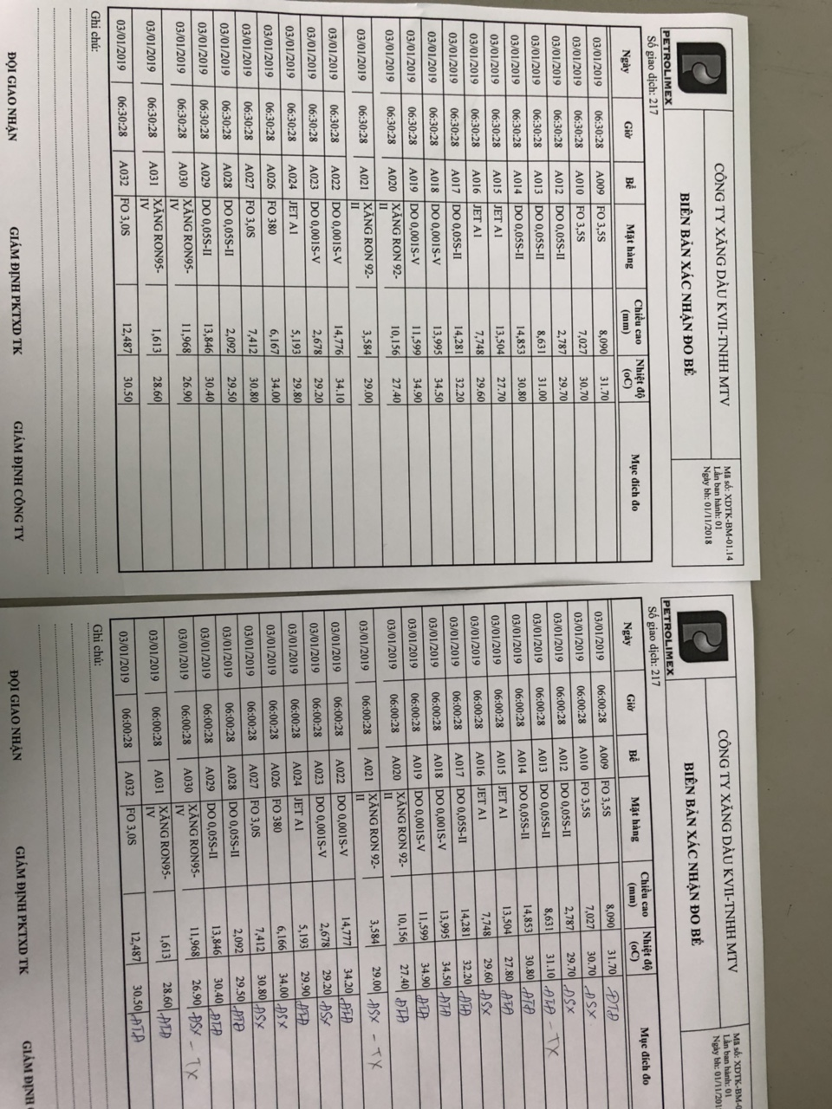
59 | Lệch giờ khi rút Thông tin đo bể ATG: Buổi sáng rút S2 lúc 7:50:40 Chiều bổ sung evt N3 rút thêm ra 7:50:28 -> evt N3 trước S2: sai | KV2 04/01/2018 KV2 bổ sung KV2 07/01/2018 14:00 Đã khóa ngày giờ đo trên header->Theo dõi thêm KV2 09/01/2018 FAIL->Kiểm tra số giao dịch 482 KV2 10/01/2019 chưa thấy trigger | fpt 07-01-2019 tạo trigger cho 2 bảng của giao dịch để theo dõi thêm ngày giờ thực hiện hoặc thay đổ thông tin của user fpt 09-01-2019 Đã xử lý | FAIL
61 | mặt hàng E100 thì sử dụng bảng tra 54C.Hiện nay chương trình trung gian đo bể đang sử dụng bảng tra khác nên số liệu quy đổi không khớp | Kv2 10/01/2019: bổ sung |  | Đề nghị FPT thực hiện
62 | Trong màn hình thông tin đo bể tự động.Đề nghị thêm nút hủy giao dịch để cho phép người dùng hủy giao dịch nếu chưa post lên SAP | Kv2 10/01/2019: bổ sung | fpt 10-01-2019 Đã xử lý | Đề nghị FPT thực hiện

